R8火・金
●令和8年度（2026年度）熊本市立諸学校燃やすごみ等収集カレンダー（火・金曜日 用）
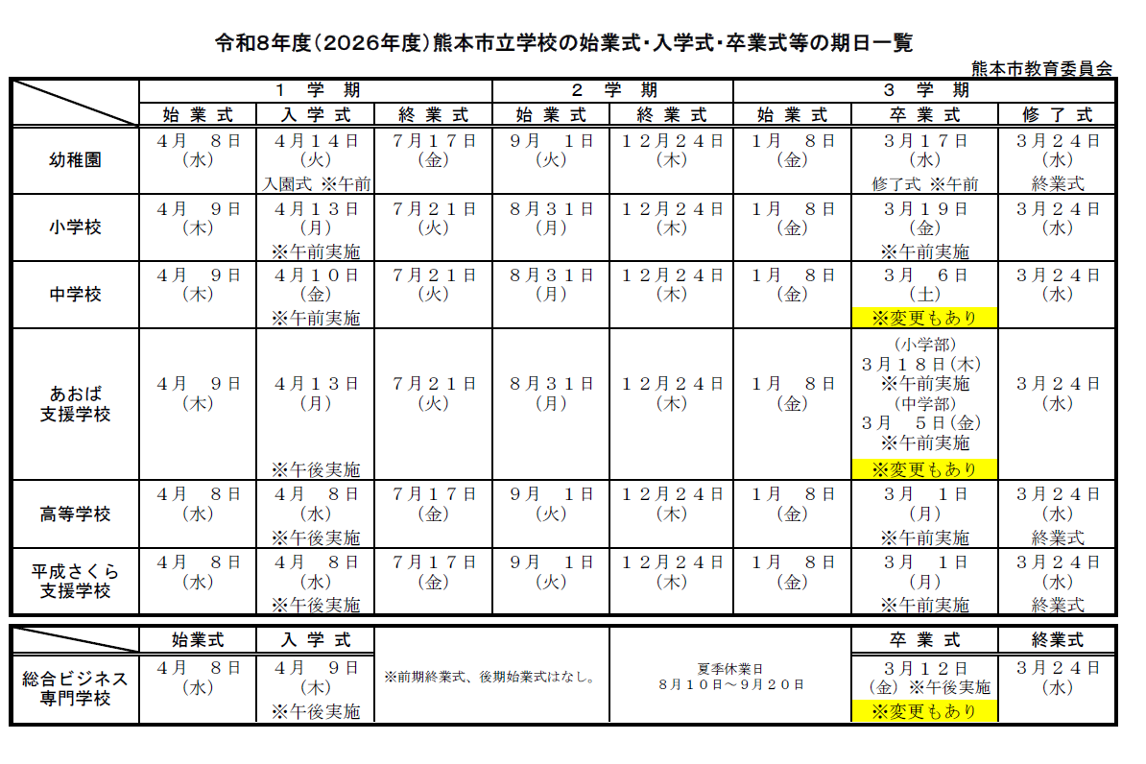

 |  |  | 燃やすごみ |  |  |  | ：火曜日・金曜日（全92日）

 | 令和8年（2026年）
 | 4月 |  |  |  |  |  |  |  | ５月 |  |  |  |  |  |  |  | 6月
 | 日 | 月 | 火 | 水 | 木 | 金 | 土 |  | 日 | 月 | 火 | 水 | 木 | 金 | 土 |  | 日 | 月 | 火 | 水 | 木 | 金 | 土
 |  |  |  | 1 | 2 | 3 | 4 |  |  |  |  |  |  | 1 | 2 |  |  | 1 | 2 | 3 | 4 | 5 | 6
 | 5 | 6 | 7 | 8 | 9 | 10 | 11 |  | 3 | 4 | 5 | 6 | 7 | 8 | 9 |  | 7 | 8 | 9 | 10 | 11 | 12 | 13
 | 12 | 13 | 14 | 15 | 16 | 17 | 18 |  | 10 | 11 | 12 | 13 | 14 | 15 | 16 |  | 14 | 15 | 16 | 17 | 18 | 19 | 20
 | 19 | 20 | 21 | 22 | 23 | 24 | 25 |  | 17 | 18 | 19 | 20 | 21 | 22 | 23 |  | 21 | 22 | 23 | 24 | 25 | 26 | 27
 | 26 | 27 | 28 | 29 | 30 |  |  |  | 24 | 25 | 26 | 27 | 28 | 29 | 30 |  | 28 | 29 | 30
 |  | 4/14幼稚園なし |  |  |  |  |  | 8 | 31 |  |  |  |  |  |  | 8 |  |  |  |  |  |  |  | 9

 | 7月 |  |  |  |  |  |  |  | 8月 |  |  |  |  |  |  |  | 9月
 | 日 | 月 | 火 | 水 | 木 | 金 | 土 |  | 日 | 月 | 火 | 水 | 木 | 金 | 土 |  | 日 | 月 | 火 | 水 | 木 | 金 | 土
 |  |  |  | 1 | 2 | 3 | 4 |  |  |  |  |  |  |  | 1 |  |  |  | 1 | 2 | 3 | 4 | 5
 | 5 | 6 | 7 | 8 | 9 | 10 | 11 |  | 2 | 3 | 4 | 5 | 6 | 7 | 8 |  | 6 | 7 | 8 | 9 | 10 | 11 | 12
 | 12 | 13 | 14 | 15 | 16 | 17 | 18 |  | 9 | 10 | 11 | 12 | 13 | 14 | 15 |  | 13 | 14 | 15 | 16 | 17 | 18 | 19
 | 19 | 20 | 21 | 22 | 23 | 24 | 25 |  | 16 | 17 | 18 | 19 | 20 | 21 | 22 |  | 20 | 21 | 22 | 23 | 24 | 25 | 26
 | 26 | 27 | 28 | 29 | 30 | 31 |  |  | 23 | 24 | 25 | 26 | 27 | 28 | 29 |  | 27 | 28 | 29 | 30
 |  |  |  |  |  |  |  | 9 | 31 |  |  |  |  |  |  | 5 |  |  |  |  |  |  |  | 8

 | 10月 |  |  |  |  |  |  |  | 11月 |  |  |  |  |  |  |  | 12月
 | 日 | 月 | 火 | 水 | 木 | 金 | 土 |  | 日 | 月 | 火 | 水 | 木 | 金 | 土 |  | 日 | 月 | 火 | 水 | 木 | 金 | 土
 |  |  |  |  | 1 | 2 | 3 |  | 1 | 2 | 3 | 4 | 5 | 6 | 7 |  |  |  | 1 | 2 | 3 | 4 | 5
 | 4 | 5 | 6 | 7 | 8 | 9 | 10 |  | 8 | 9 | 10 | 11 | 12 | 13 | 14 |  | 6 | 7 | 8 | 9 | 10 | 11 | 12
 | 11 | 12 | 13 | 14 | 15 | 16 | 17 |  | 15 | 16 | 17 | 18 | 19 | 20 | 21 |  | 13 | 14 | 15 | 16 | 17 | 18 | 19
 | 18 | 19 | 20 | 21 | 22 | 23 | 24 |  | 22 | 23 | 24 | 25 | 26 | 27 | 28 |  | 20 | 21 | 22 | 23 | 24 | 25 | 26
 | 25 | 26 | 27 | 28 | 29 | 30 | 31 |  | 29 | 30 |  |  |  |  |  |  | 27 | 28 | 29 | 30 | 31
 |  |  |  |  |  |  |  | 9 |  |  |  |  |  |  |  | 7 |  |  |  |  |  |  |  | 8

 | 令和9年（2027年）
 | 1月 |  |  |  |  |  |  |  | 2月 |  |  |  |  |  |  |  | 3月
 | 日 | 月 | 火 | 水 | 木 | 金 | 土 |  | 日 | 月 | 火 | 水 | 木 | 金 | 土 |  | 日 | 月 | 火 | 水 | 木 | 金 | 土
 |  |  |  |  |  | 1 | 2 |  |  | 1 | 2 | 3 | 4 | 5 | 6 |  |  | 1 | 2 | 3 | 4 | 5 | 6
 | 3 | 4 | 5 | 6 | 7 | 8 | 9 |  | 7 | 8 | 9 | 10 | 11 | 12 | 13 |  | 7 | 8 | 9 | 10 | 11 | 12 | 13
 | 10 | 11 | 12 | 13 | 14 | 15 | 16 |  | 14 | 15 | 16 | 17 | 18 | 19 | 20 |  | 14 | 15 | 16 | 17 | 18 | 19 | 20
 | 17 | 18 | 19 | 20 | 21 | 22 | 23 |  | 21 | 22 | 23 | 24 | 25 | 26 | 27 |  | 21 | 22 | 23 | 24 | 25 | 26 | 27
 | 24 | 25 | 26 | 27 | 28 | 29 | 30 |  | 28 |  |  |  |  |  |  |  | 28 | 29 | 30 | 31
 | 31 |  |  |  |  |  |  | 6 |  |  |  |  |  |  |  | 7 |  | ※3/5あおばAM不可 |  |  |  |  |  | 8

 |  |  |  |  |  |  |  |  |  |  |  |  |  |  |  |  |  |  |  |  |  |  |  | 92

